Sheet1
序号 | 居间人姓名 | 居间人登记编号 | 居间合作开始日期 | 居间合作结束日期 | 登记照片
1 | 杨文静 | J0009931 | 2025-07-17 | 2026-07-16
2 | 温梓竹 | J0009933 | 2025-04-01 | 2026-03-31
3 | 李胜杰 | J0000168 | 2025-03-21 | 2026-03-20
4 | 杨璐 | J0009941 | 2025-02-12 | 2026-02-11 | 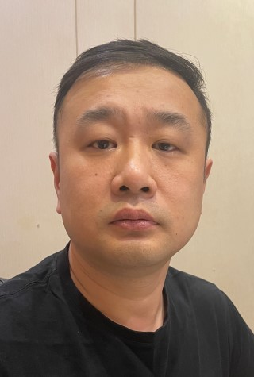
5 | 王锐 | J0012655 | 2024-12-10 | 2025-12-09 | 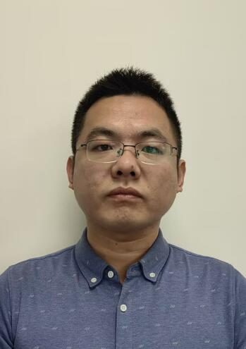
6 | 解海龙 | J0000185 | 2024-11-01 | 2025-10-31
7 | 刘海泉 | J0003524 | 2024-09-25 | 2026-07-31
8 | 李航哲 | J0010135 | 2024-06-26 | 2026-07-31
9 | 范迪诺 | J0012070 | 2024-06-21 | 2026-06-20
10 | 吴嘉仪 | J0011947 | 2024-06-03 | 2026-06-02
11 | 陈乾古 | J0010611 | 2024-03-26 | 2026-07-31 | 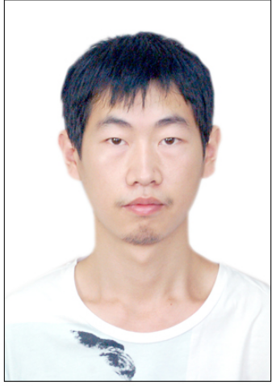
12 | 翁美玲 | J0011419 | 2023-12-22 | 2026-07-31
13 | 陈锐 | J0011343 | 2023-12-06 | 2025-11-30
14 | 刘万东 | J0000574 | 2023-08-24 | 2026-07-31
15 | 陈亭亭 | J0010190 | 2023-03-29 | 2026-03-31
16 | 李捷 | J0009094 | 2023-03-17 | 2026-07-31
17 | 马杰文 | J0009674 | 2022-12-08 | 2025-12-07
18 | 苏强 | J0001018 | 2022-10-28 | 2025-10-27
19 | 传萍萍 | J0006418 | 2022-07-18 | 2026-07-17
20 | 张小燕 | J0006343 | 2022-07-12 | 2026-07-11
21 | 凌杰 | J0006265 | 2022-07-11 | 2026-07-10
22 | 李平 | J0006004 | 2022-06-21 | 2026-06-20
23 | 李淑君 | J0006003 | 2022-06-21 | 2026-06-20
24 | 王晓卿 | J0005732 | 2022-06-07 | 2026-07-31
25 | 颜朋翔 | J0004852 | 2022-05-27 | 2026-07-31
26 | 李靖 | J0005203 | 2022-05-05 | 2026-05-04
27 | 李辉 | J0002925 | 2022-03-25 | 2026-03-24
28 | 宋瑜 | J0003850 | 2022-02-16 | 2026-02-15
29 | 吴士元 | J0001272 | 2022-01-13 | 2026-07-31
30 | 吕宝贤 | J0001936 | 2022-01-11 | 2026-01-10 | 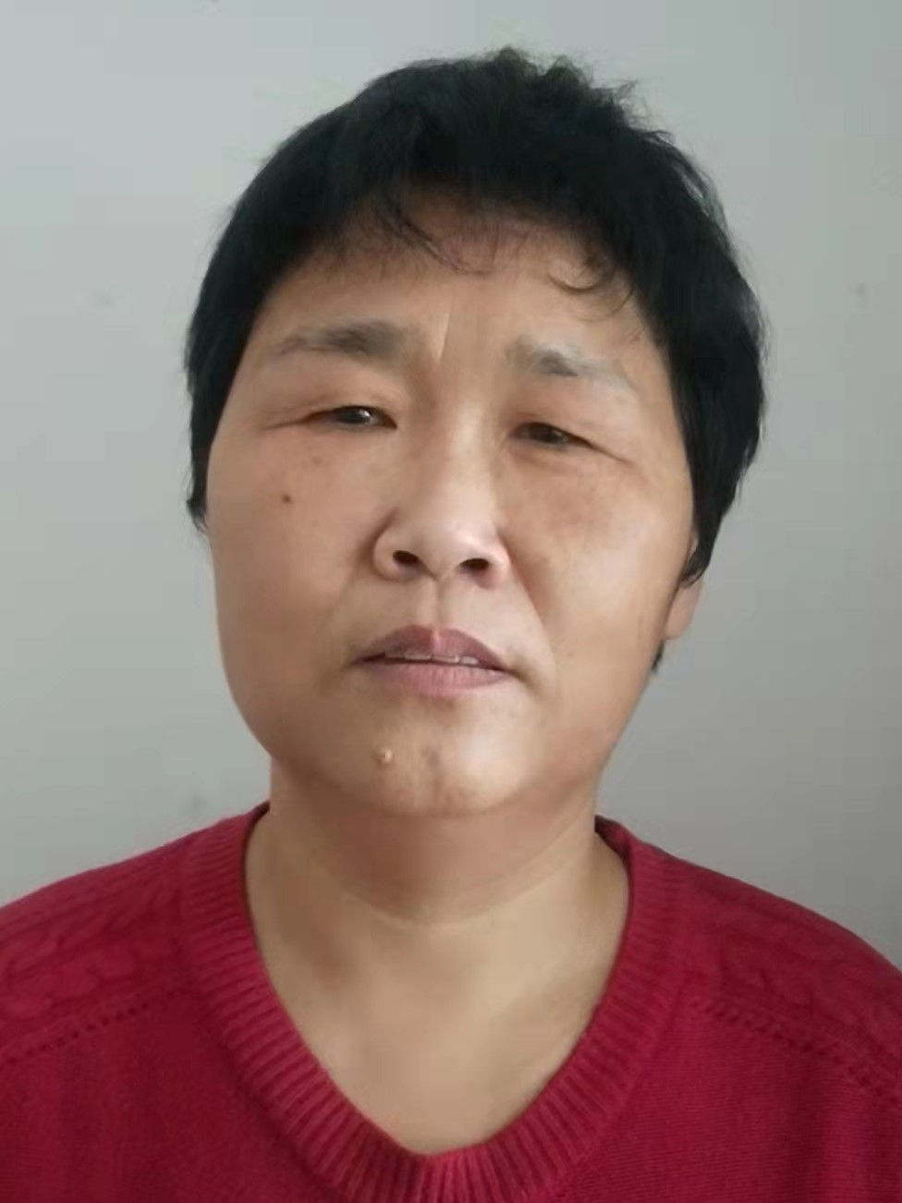
31 | 崔志明 | J0002952 | 2022-01-07 | 2026-01-06
32 | 金律成 | J0002821 | 2022-01-05 | 2026-07-31
33 | 张晓辰 | J0002803 | 2022-01-05 | 2026-01-04
34 | 王干 | J0002584 | 2021-12-29 | 2026-07-31 | 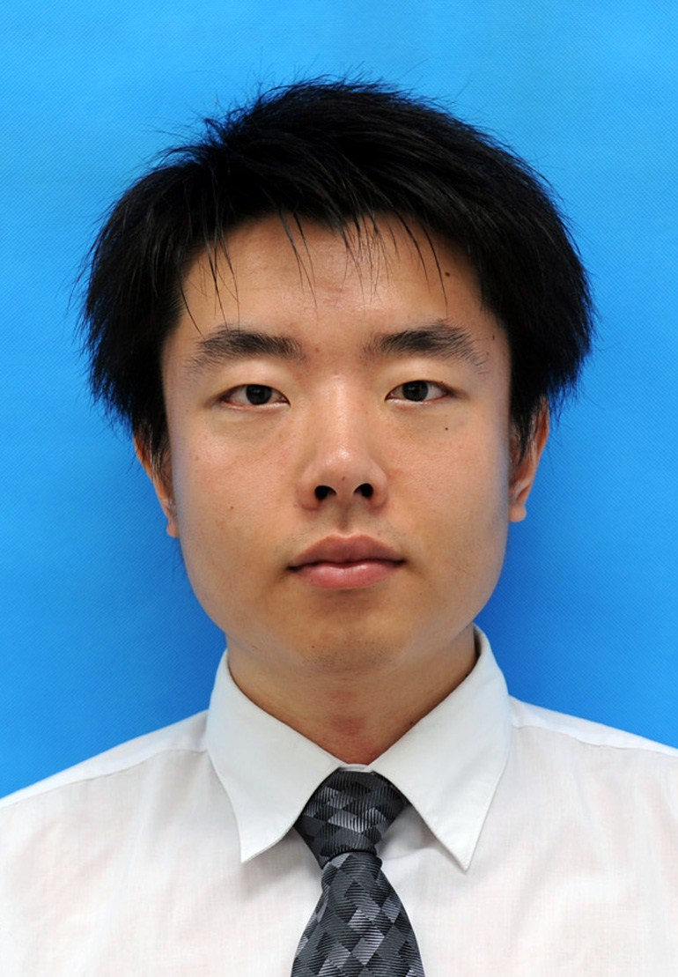
35 | 平磊 | J0002404 | 2022-08-25 | 2026-07-31
36 | 杨乐 | J0002151 | 2021-12-16 | 2025-12-15
37 | 栗媛媛 | J0002147 | 2021-12-13 | 2025-12-12
38 | 焦俊霞 | J0001887 | 2021-12-14 | 2025-12-13
39 | 周源 | J0001539 | 2021-12-03 | 2026-07-31 | 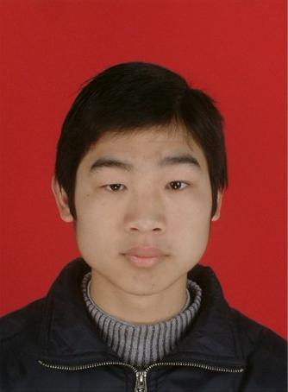
40 | 王祺 | J0001393 | 2021-12-01 | 2025-11-30
41 | 刘志军 | J0001367 | 2021-12-01 | 2026-07-31
42 | 祁凯强 | J0001362 | 2021-11-30 | 2026-07-31
43 | 彭祥云 | J0000231 | 2021-10-20 | 2025-10-18
44 | 邢志达 | J0000203 | 2022-03-07 | 2026-07-31 | 